Sheet1
《无敌舰队》

开始游戏

开始游戏

舰船初始属性：攻击0、防御0、血量2500、等级1、经验0，速度3格子/秒
简化战斗公式：攻击伤害=技能伤害

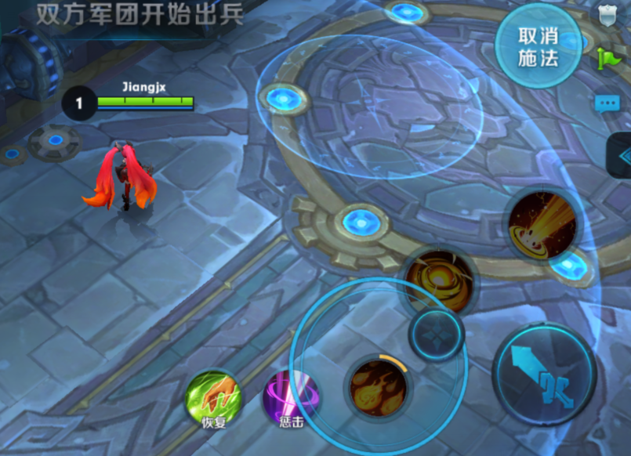
战斗场景
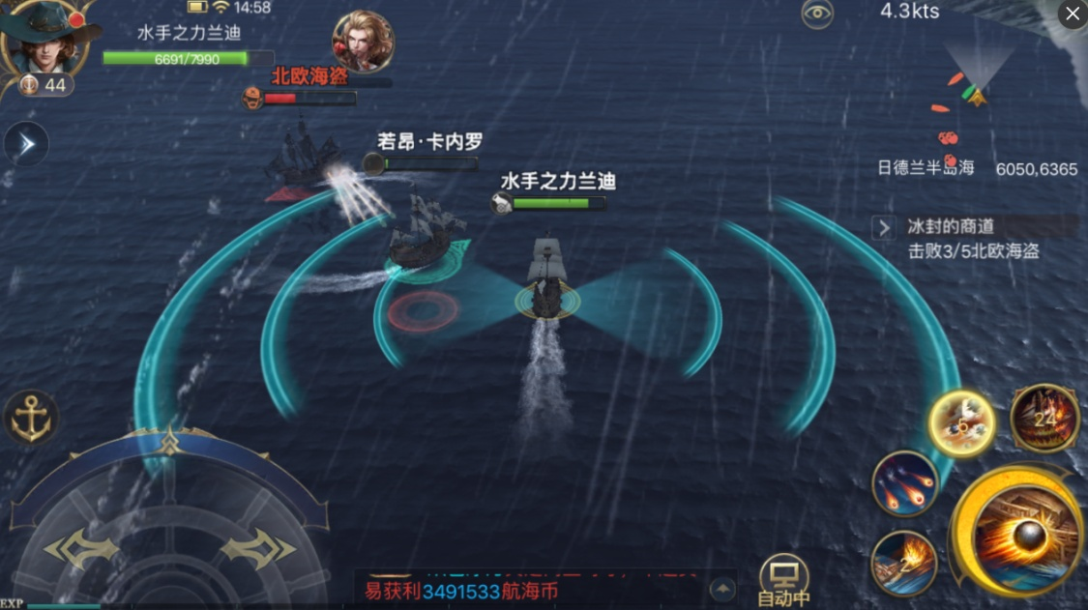

出生点A

阻隔
阻隔

出生点B

场景大小：500*1000
视角：45度

操作界面

巡洋导弹
燃烧弹

等离子护盾
方向盘
火炮攻击

方向盘：通过操作方向盘可以控制舰船移动方向,双击方向盘可以加速50%持续3秒，（向行走反方向拉方向盘+双击）可以1秒停下并以最大速度的50%反向开走。

火炮攻击：射程8格，炮弹速度5/秒，伤害80，CD2秒。
等离子护盾：抵挡800点伤害，开启后持续4秒，CD10秒。
燃烧弹：射程8格，命中后立即伤害200，然后5*5范围持续燃烧6秒，船只在燃烧范围内，每秒伤害150点，速度减20%，CD15秒。
巡洋导弹：射程12格，导弹速度4/秒，伤害1000点，CD25秒。

射击攻击：点攻击技能时，自动瞄准最近目标，放开即可发射，玩家可以通过移动点击的点来瞄准。

